会合基本情報（詳細）
基本情報（詳細画面）
青帯
緑枠
 |  | ・・・・・・・表示追加 | ・・・・・・・可能であれば、項目枠の色を変えてください。※TT社内用項目（Nozomiへ連携されない）

赤枠
 |  | ・・・・・・・項目追加 | ・・・・・・・文言追加 |  | ・・・・場所移動

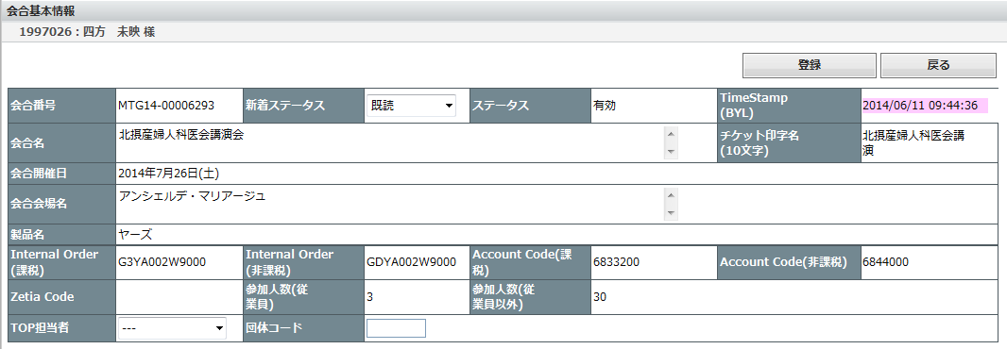
「会合開催日」の表示を「会合開催日（From）」にしてください

～
会合開催日（TO）
基本情報Field15の「BU（領域）」

BU（領域）

左から「Internal Order（非課税）」「Internal Order（課税）」「Accout Code（非課税）」「Account Code（課税）」にしてください。

SRM発注区分
SRM発注番号（手入力：テキスト10文字）
請求先（手入力：テキスト20文字）

「事業部」は削除

「BU」「エリア」「営業所」「Cost Center」を１行で表示してください。（省スペース）

「携帯のメールアドレス」を右上に場所移動と表示を「携帯アドレス」へ変更

携帯アドレス

■会合 手配担当者
BU
エリア
営業所
Cost Center

氏名
氏名（ローマ字）

オフィスの電話番号
携帯電話

メールアドレス
携帯アドレス

 | ■概算
 | 予算額（非課税） |  |  | 予算額（課税）
 |  |  |  | 意見交換会予算（課税） |  | 慰労会予算（課税）

「予算額（課税）」が、「意見交換会予算」と「慰労会予算」の合計のため、この配列でお願いします。

新着・会場手配
【新着】 会場手配

【検索条件】

（下記の場所への配置（イメージ）、及び赤字項目を追加してください。 ）

 | BU | エリア |  |  | 区分 |  |  | TOP担当者

【一覧表示】

（赤文字：変更希望箇所）

手配書印刷 | ・・・（間省略）・・・・ |  | 会合番号 | SRM発注 | 会合名 | 社内 勉強会 | 宿泊 交通 手配 | 会合手配番号 | BYL Timestamp | TOP 受信日時 | BYL 依頼内容 | TOP 担当者
 |  |  |  | ↑ 「SRM発注」の場合● |  | ↑ 基本情報の「Account Code（非課税）」が「6701200」の場合は● | ↑ MTGに紐づく宿泊/交通/タクチケ/MRいずれかの手配依頼があったら● |  | ↑ 項目名の前に「BYL」を追加 | ↑ 更新日ではなく、TOPがデータ取込した日時 | ↑ 項目表示名を「区分」から「BYL依頼内容」に変更

データが行方不明等で、TOPが受信できた日時がいつだったかの記録を残しておきたい。

検索・会場手配
【検索】 会場手配

【検索条件】

「製品名」は検索条件から削除

（下記の場所への配置（イメージ）、及び赤字項目を追加してください。 ）

 | 会合番号（あいまい検索） |  |  |  |  | 会合手配番号（MTA) （あいまい検索）
 | 開催日 ■～■ |  |  |  |  | 会合名
 | BU |  | エリア |  |  | BYL区分 （▼プルダウン） |  |  | TOPステータス （▼プルダウン）
 | BYL企画担当者（漢字） |  |  | BYL企画担当者（ローマ字） |  |  |  | Nozomi送信 （▼プルダウン） |  |  |  | ←▼「未」「対象」等
 | BYL手配担当者（漢字） |  |  | BYL手配担当者（ローマ字） |  |  |  | TOP担当者

検索結果の件数を表示してください。
【一覧表示】
件数

（赤文字：変更希望箇所）

BU | ・・・（間省略）・・・・ | 会合番号 | SRM発注 | 会合名 | 社内 勉強会 | 宿泊 交通 手配 | 会合手配番号 | BYL Timestamp | TOP 受信日時 | TOP 更新日時 | BYL 依頼内容 | TOP ステータス | NZ 送信 | TOP 担当者
 |  |  | ↑ 「SRM発注」の場合● |  | ↑ 基本情報の「Account Code（非課税）」が「6701200」の場合は● | ↑ MTGに紐づく宿泊・交通・タクチケ・MRいずれかの手配依頼があったら● |  | ↑ 表示文言に「BYL」を追加 | ↑ 更新日ではなく、TOPがデータ取込した日時 | ↑ 項目追加 | ↑ 項目追加 | ↑ 項目追加 | ↑ 「Nozomi」を「NZ」で省スペース

データが行方不明等で、TOPが受信できた日時がいつだったかの記録を残しておきたい。

会場（詳細）
会場手配・見積回答
青帯
緑枠
 | ・・・・・・・表示追加 |  | ・・・・・・・可能であれば、項目枠の色を変えてください。※TT社内用項目（Nozomiへ連携されない）

赤枠
赤枠
 | ・・・・・・・項目追加 |  | ・・・・・・・項目追加

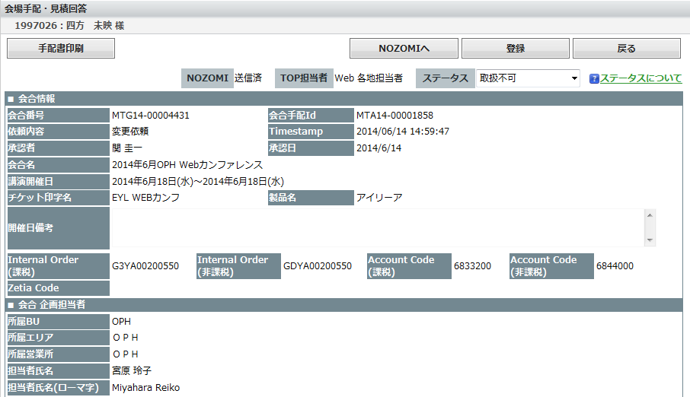
交通にあるように「基本情報」アイコンを追加し、ここのアイコンから「基本情報」の「団体コード」や「TOP担当者」を登録できるようにしてください。
 |  | ・・・・・・・表示追加

 |  | ・・・・・・・項目追加

更新日ではなく、TOPがデータ取込した日時。
（データが行方不明等で、TOPが受信できた日時がいつだったかの記録を残しておきたい。）

TOP受信日時

TOP更新日

左から「Internal Order（非課税）」「Internal Order（課税）」「Accout Code（非課税）」「Account Code（課税）」にしてください。

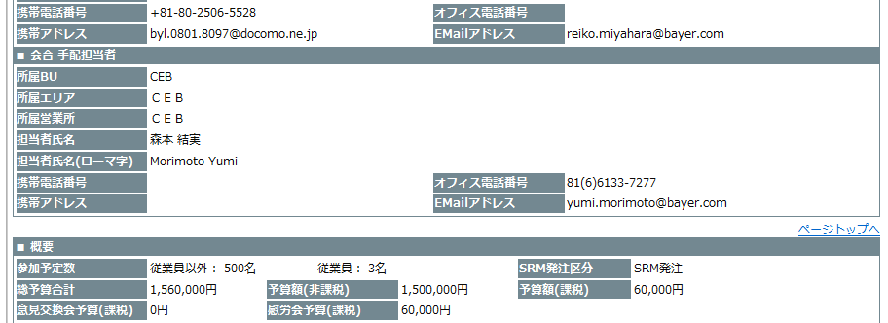

「SRM発注区分」
下左に移動

「予算額（課税）」の下に「意見交換会予算」と「慰労会予算」

「Accout Code（非課税）」が「6701200」の場合は「社内研修・会議」と表示してください。
それ以外のCodeの場合は非表示。

SRM発注区分
会合形態

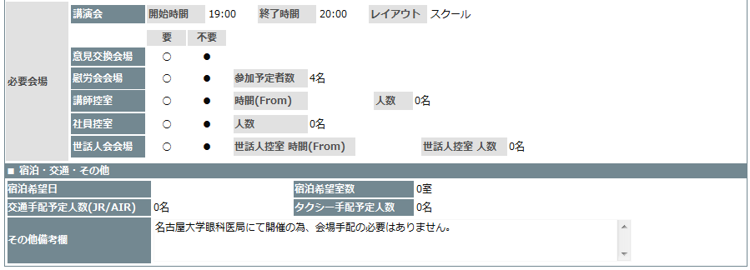

下部の依頼もご確認お願いします。

施設検索後、該当施設の登録がない場合、その検索画面から「新規施設登録」できるようにしていただきたい。
無理なら、この画面上に「新規施設登録」アイコンを追加ください。

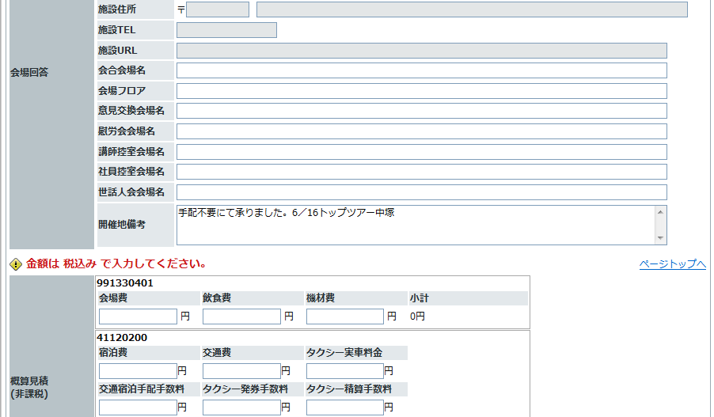
「新規施設登録」ボタン

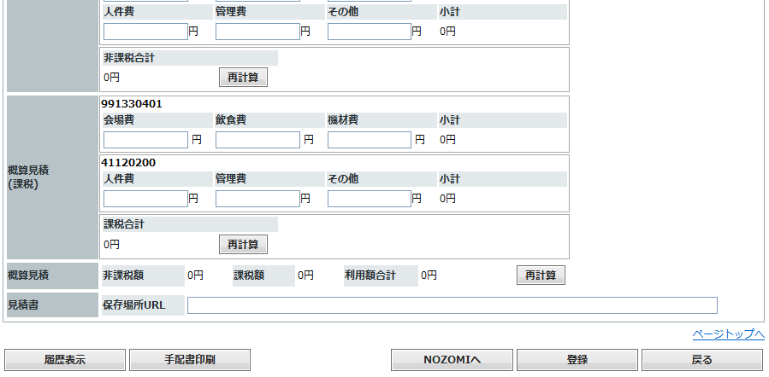

SharePointのURLサンプル：https://extcoll-bag.bayer.com/sites/000094/NozomiTravel/NozomiTravel/MTG14-000XXXXX

常に画面上表示させておいてください。

会場（帳票）
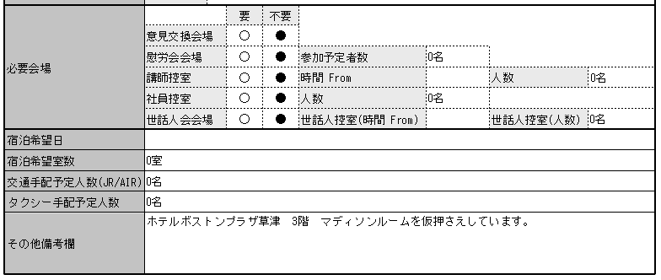
会場手配（帳票）

 | ・・・・・・・表示追加 | ・・・・・・・場所移動

 | ・・・・・・・項目追加

更新日ではなく、TOPの最初のデータ取込日時。
（データが行方不明等で、TOPが受信できた日時がいつだったかの記録を残しておきたい。）

TOP受信日時

チケット印字名
SRM発注区分
会合形態

「Accout Code（非課税）」が「6701200」の場合は「社内研修・会議」と表示してください。
※別のAccount Codeの場合は非表示。

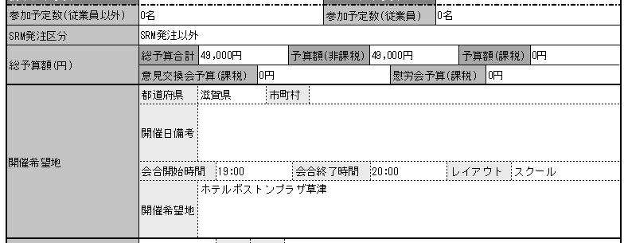

「SRM発注区分」
上に移動

新着・交通
【新着】 交通・宿泊手配依頼

【検索条件】

「企画担当者（ローマ字）」は検索条件から削除

「TOP担当者未登録のみ」は削除

（下記の場所への配置（イメージ）、及び赤字項目を追加してください。 ）

 | 会合番号 |  |  |  | 会合名
 | 参加者番号 （MTP14-XXXXXXXX） （あいまい検索） |  |  |  | DR名（カナ） |  |  |  | BYL Timestamp ■～■ YYYYMMDDTT （年月日時を希望。「分」まででも可）
 | 開催日 ■～■ |  |  |  | 依頼内容（区分） |  |  |  | TOP担当者
 | DR担当MR BU （文言修正） |  |  |  | DR担当MR エリア （文言修正） |  |  |  | DR担当MR名（ローマ字） （文言修正） |  |  |  | ←この３項目は「参加者」データの手配担当者
 | 宿泊 （▼プルダウン：●or○） |  |  |  | 交通 （▼プルダウン：●or○） |  |  |  | タクチケ （▼プルダウン：●or○）

【一覧表示】

（赤文字：変更希望箇所）

データが行方不明等で、TOPが受信できた日時がいつだったかの記録を残しておきたい。
印刷 Nozomiへ | 開催日 | 会合番号 | 会合名 | 参加者 番号 | DR氏名 | DR担当 MR | BYL Timestamp | TOP 受信日時 | TOP 担当 | 依頼 内容 | 宿 泊 | 交 通 | タ ク | MR 手 配 | 緊 急
 |  |  |  | ↑ 表示項目追加 （MTP) |  |  | ↑ 表示に「BYL」を追加 | ↑ 更新日ではなく、TOPがデータ取込した日時 | ↑ 「TOP担当者」から「TOP担当」へ表示変更 （省ｽﾍﾟｰｽ） | ↑ 表示名を「区分」から「依頼内容」に変更 | ↑ 縦書きで二文字 （省スペース） | ↑ 縦書きで二文字 | ↑ 縦書きで二文字 | ↑ 抽出条件：往路臨席、復路臨席、MR備考欄（依頼）、MR備考欄（回答）に何か入っていれば●

検索・交通
【検索】 交通・宿泊手配依頼

【検索条件】

（下記の場所への配置（イメージ）、及び赤字項目を追加してください。 ）

 | DR名（漢字） （あいまい検索） | DR名（カナ） （あいまい検索）
 | Dr担当MR名（ローマ字） （文言修正） | DR担当MR BU （文言修正） |  |  |  | DR担当MR エリア （文言修正） |  |  |  | ←この３項目は「交通・宿泊の手配担当者」
 | 会合番号 （あいまい検索） | 参加者番号 （MTP14-XXXXXXXX） （あいまい検索） |  |  |  | TOP担当者
 | 開催日 ■～■ | 会合名
 | Timestamp ■～■ | 更新日 ■～■ |  |  |  | 参加・不参加
 | 依頼内容 | TOPステータス |  |  |  | Nozomi送信
 | 宿泊 （▼プルダウン：●or○） | 交通 （▼プルダウン：●or○） |  |  |  | タクチケ （▼プルダウン：●or○）

検索結果の件数を表示してください。
【一覧表示】
件数

（赤文字：変更希望箇所）

日時のところを省スペース、ギリギリの表示でお願いします。
開催日 | ・・・（間省略）・・・・ | BYL Timestamp | TOP 受信日時 | TOP 更新日時 | TOP 担当 | 依頼 内容 | TOP ｽﾃｰﾀｽ | 宿 泊 | 交 通 | タ ク | MR 手 配 | 緊 急 | NZ 送信 | 参加 実績
 |  | ↑ 表示に「BYL」を追加 | ↑ 更新日ではなく、TOPがデータ取込した日時 |  | ↑ 「TOP担当者」から「TOP担当」へ表示変更 | ↑ 表示項目追加 |  | ↑ 縦書きで二文字 |  |  | ↑ 抽出条件：往路臨席、復路臨席、MR備考欄（依頼）、MR備考欄（回答）に何か入っていれば● |  | ↑ 「Nozomi」を「NZ」で省スペース | ↑ 「参加」/「不参加」

交通・宿泊一覧（帳票）
交通・宿泊一覧（帳票） ※【新着】・【検索】共、項目は同様

 |  |  |  | ・・・・・・・表示追加 |  |  |  |  | ・・・・・・・場所移動

 |  |  |  | ・・・・・・・項目追加

「MR手配」の一覧出力が全て「●」になっているので修正お願いします。

（赤文字：変更希望箇所）

開催日 | 会合番号 | 会合名 | 参加者 番号 | DR氏名 | BYL Timestamp | TOP 受信日時 | TOP 担当 | BYL 区分 | TOP ｽﾃｰﾀｽ | 宿泊 | 交通 | ﾀｸﾁｹ | MR | 緊急 | NZ 送信 | 参加 実績
 |  |  |  |  |  | ↑ 更新日ではなく、TOPがデータ取込した日時 |  |  |  |  |  |  |  |  | ↑ 「Nozomi」を「NZ」で省スペース | ↑ 「参加」/「不参加」

交通（詳細）
交通・宿泊手配回答登録

 | ・・・・・・・表示追加

 | ・・・・・・・項目追加
※ここの「基本情報」アイコンから団体コードや担当者を登録できるようにしてください。

基本情報の「TimeStamp」の表示は削除

「会合形態」：
「Accout Code（非課税）」が「6701200」の場合は「社内研修・会議」と表示してください。
※別のAccount Codeの場合は非表示。
（項目の帯の色は薄グレー）
会合形態
SRM発注区分

「参加」/
「不参加」
TOP受信日時
参加実績

更新日ではなく、TOPがデータ取込した日時。
（データが行方不明等で、TOPが受信できた日時がいつだったかの記録を残しておきたい。）

航空券実績の際に紐付けるため
（優先順位：高）
社員航空券1（手入力：英数字20文字）
社員航空券3（手入力：英数字20文字）
社員航空券5（手入力：英数字20文字）

社員航空券2（手入力：英数字20文字）
社員航空券4（手入力：英数字20文字）
社員航空券6（手入力：英数字20文字）

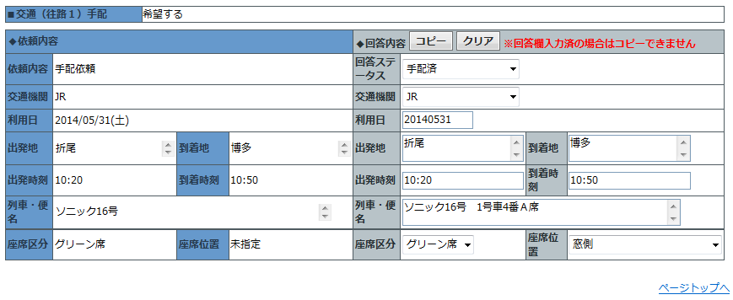
往路１～５、復路１～５、それぞれに追加ください。

DR航空券番号1（手入力：英数字20文字）

航空券実績の際に紐付けるため

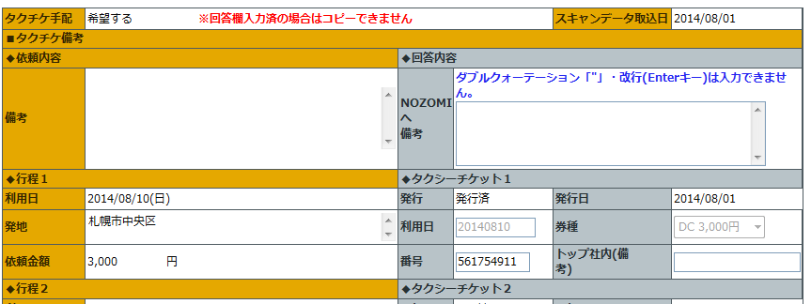
ﾌﾟﾙﾀﾞｳﾝ項目追加
DC3000
DC5000
DC10000
DC20000
高松9990 （TK）
長崎5000 （NG)
秋田5000 （AK）
清水（静岡市）5000 （SM）
胆江（岩手県 奥州）5000 （TN）
予備 （ZZ）
予備 （YY）
予備 （XX）
予備 （WW）
予備 （RR）
予備 （QQ）

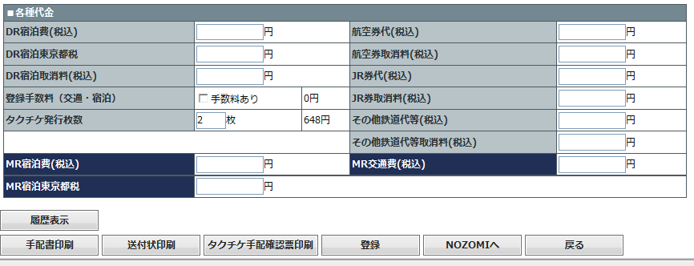

「DR宿泊費」「MR宿泊費」の枠が、金額入力し、次に進むと、ページトップに戻ってしまうのを修正いただきたい。（他の項目は、ページトップに戻らないので同様にお願いします。）

各種代金の「登録手数料（交通・宿泊」のエラーチェックは、「交通ステータス」「宿泊ステータス」のいずれかが「取消済」の場合は、手数料のチェックがなくても送信できるようにお願いします。

交通手配書（帳票）
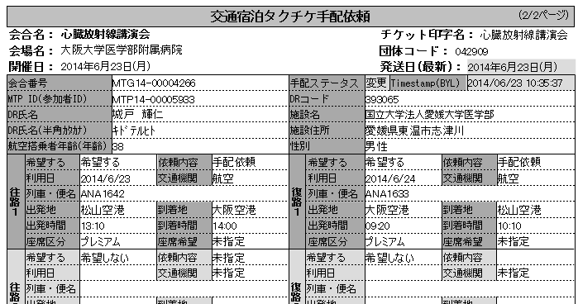
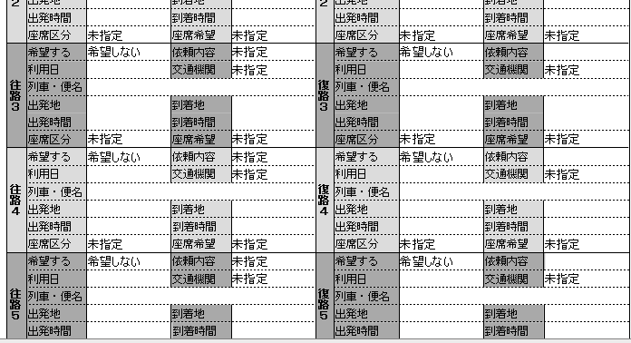
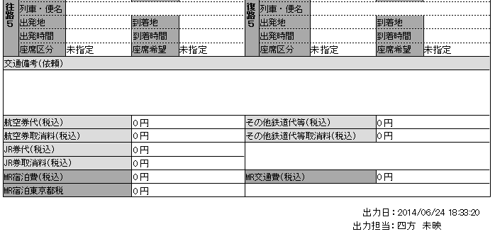
交通・宿泊手配 （帳票）
性別
 | ・・・・・・・表示追加 | ・・・・・・・場所移動

 | ・・・・・・・項目追加

TOP担当者
「Timestamp」
左下へ移動

「会合形態」：
「Accout Code（非課税）」が「6701200」の場合は「社内研修・会議」と表示してください。
※別のAccount Codeの場合は非表示。
（項目の帯の色は薄グレー）

会合形態

Timestamp（BYL)
TOP受信日時
SRM発注区分

更新日ではなく、TOPがデータ取込した日時。
（データが行方不明等で、TOPが受信できた日時がいつだったかの記録を残しておきたい。）

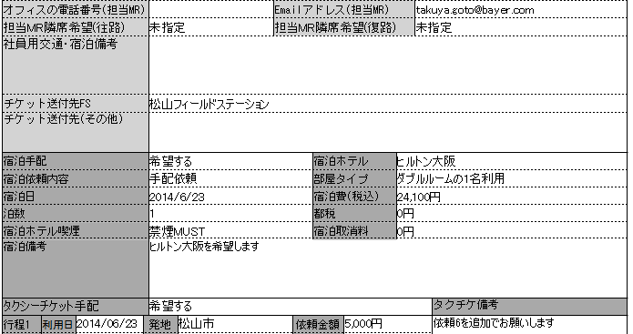

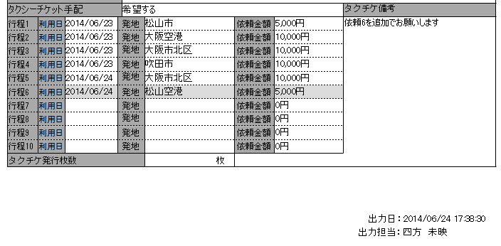

タクチケ備考（TOP回答）

ﾀｸﾁｹ確認書（帳票）
タクチケ手配確認票 （帳票）

 | ・・・・・・・表示追加 | ・・・・・・・場所移動

 | ・・・・・・・項目追加

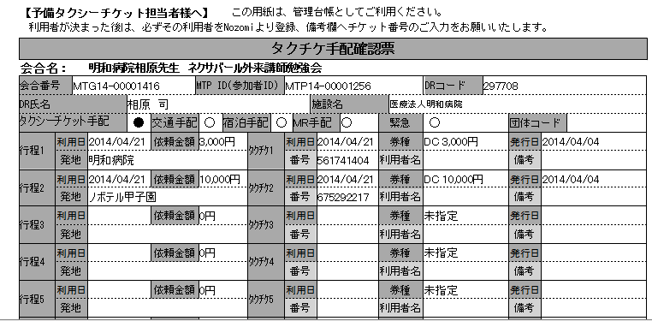

開催日

DR名（カナ）

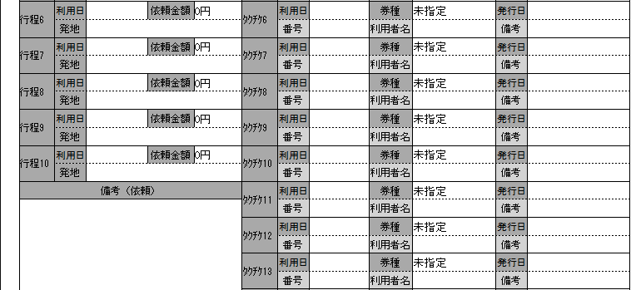

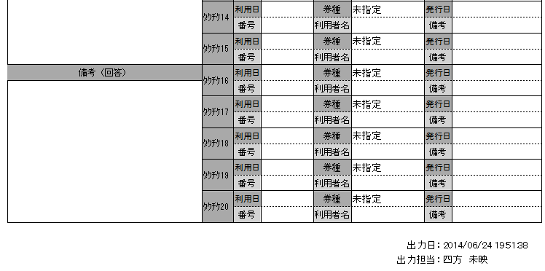
少し上に

希望②：
（希望①がスペースとれない場合）
BU、エリア、営業所は途中で切れても可。
氏名はきれないでほしい

手配担当
（BU）
（営業所）
（エリア）
（氏名）

チケット送付先FS
チケット送付先（その他）

携帯番号（MR)

希望①：
最下部（出力日の上）に追加

DR担当MR名
（BU）
（エリア）
（営業所）

チケット送付先FS
チケット送付先（その他）

オフィス電話番号（MR）
携帯番号（MR)

精算（1画面目）
精算処理 （１画面目）

【検索条件】

※精算画面の１画面目「精算処理」は削除
【検索】精算データ
「製品名」、「企画担当者エリア」は削除

（下記の場所への配置（イメージ）、及び赤字項目を追加してください。 ）

 | 会合番号（あいまい検索機能追加） |  |  |  | 会合名（あいまい検索）
 | 開催日 ■～■ |  |  |  |  |  |  |  | TOP担当者
 | BYL企画担当者BU |  |  |  | BYL企画担当者名（ローマ字）（あいまい検索） |  |  |  | SRM発注区分
 | BYL手配担当者BU |  |  |  | BYL手配担当者名（ローマ字）（あいまい検索） |  |  |  | 精算完了

【一覧表示】

（赤文字：変更希望箇所）

BU | エリア | 営業所 | 企画担当者 | 手配担当 BU | 手配担当者 | 開催日 | 会合番号 | SRM発注 | 会合名 | 精算完了 | TOP 担当者 | 精算一覧
 |  |  |  |  |  |  |  | ↑ 「SRM発注」の場合●

精算（2画面目）
精算処理 （２画面目）

【検索条件】

「企画担当者エリア」
「TOP精算年月」
は削除

（下記の場所への配置（イメージ）、及び赤字項目を追加してください。 ）

 | 会合番号（あいまい検索機能追加） |  |  |  | 会合名（あいまい検索） |  |  |  | 精算番号（あいまい検索機能追加）
 | 開催日 ■～■ |  |  |  |  |  |  |  | 精算用団体コード
 | BYL企画担当者BU |  |  |  | BYL企画担当者名（ローマ字）
 | BYL手配担当者BU |  |  |  | BYL手配担当者名（ローマ字）
 | Nozomi送信（区分） |  |  |  | TOP送信日 ■～■ |  |  |  | SRM発注区分
 | 承認区分 |  |  |  | 承認日 ■～■ |  |  |  | TOP担当者

検索結果の件数を表示してください。
【一覧表示】

件数

（赤文字：変更希望箇所）

BU | エリア | 営業所 | 企画担当者 | 手配担当 BU | 手配担当者 | 開催日 | 会合番号 | SRM 発注 | 会合名 | 会場手配 | TOP 担当者 | 精算番号 | 精算 ｺﾒﾝﾄ | 精算金額 | TOP 送信日時 | 承認 区分 | 承認日 | NZ 送信
 |  |  |  |  |  |  |  | ↑ 表示項目追加 |  | ↑ 会場手配があった場合は「●」 | ↑ 表示項目追加 |  | ↑ 項目追加 | ↑ 表示項目追加 |  |  | ↑ 表示項目追加 | ↑ 「Nozomi」を「NZ」で省スペース

精算（詳細）
精算金額入力 （詳細）

 | ・・・・・・・表示追加
「Nozomiへ」ボタンも入れてください
少し左に
つめる
 | ・・・・・・・項目追加

「精算用団体コード」は必須項目として、未入力の場合エラーチェックは、「精算用団体コードを入力してください」とポップアップさせてください。

「精算用団体コード」「精算コメント」はTT社内で精算時に必要なもので、「精算番号」に紐づけていただきたいです。

精算用団体コード（数字6ケタを都度、手入力）
精算コメント（テキスト30文字）

開催日
会合名

企画担当者BU（基本情報より）
エリア
営業所

企画担当者名
製品名
SRM発注

手配担当者BU（基本情報より）
エリア
営業所

手配担当者名
手配担当者アドレス

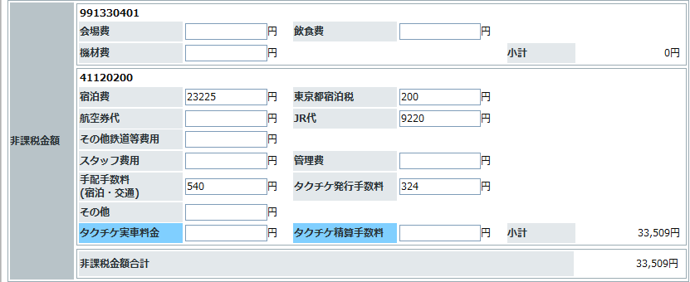
表示を修正：
「東京都宿泊税」から「入湯税・宿泊税」に変更
「宿泊税」の色をかえて、宿泊税だけの小計を作ってください。
同じ金額ですが・・
（SAPデータがこの項目は分かれているので・・・。入力はこのままの場所が良いです）

「入湯税・宿泊税」を差し引いた非課税の小計を出してください。

上記３つの小計の合計を出してください。

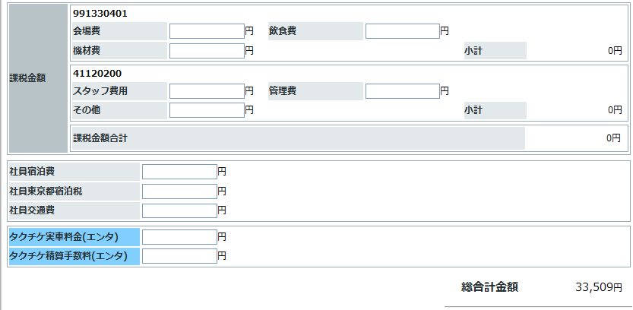

常に画面上表示させておいてください。

SharePoint（会場・交通）のURL：https://extcoll-bag.bayer.com/sites/000094/NozomiTravel/NozomiTravel/MTG14-000XXXXX

SharePoint（タクシー実車）URL：https://extcoll-bag.bayer.com/sites/000094/NozomiTravel/NozomiTaxiTicket/MTG14-0000XXXXTaxiDaicho.xlsx
SharePoint（AIR実車）URL：https://extcoll-bag.bayer.com/sites/000094/NozomiTravel/NozomiAirTKT/MTG14-0000XXXXAirTKT.xlsx

精算（帳票）
精算 （帳票）

 |  | ・・・・・・・表示追加 |  | ・・・・・・・文言追加

 |  | ・・・・・・・項目追加

下記、「会合名」・「TOP担当者」等を交通の帳票みたいなイメージで、表の上に出してください。

 | 会合名 |  |  |  | 精算用団体コード（精算詳細画面より）
 | 会場名 |  |  |  | TOP担当者
 | 開催日

 | 会合番号 |  | 精算番号 |  | 精算コメント（精算詳細画面より）
 | 支払番号 |  | 承認区分 |  | 精算承認日
 | 企画担当者BU |  | エリア |  | 営業所
 | 企画担当者名 |  | 製品名 |  | SRM発注区分
 | 手配担当者BU |  | エリア |  | 営業所
 | 手配担当者名 |  | 発注番号（基本情報より） |  | 請求先（基本情報より）
 | 手配担当者アドレス
 | 精算書保存場所URL
 | タクチケ管理表保存場所URL

項目名を「東京都宿泊税」に変えてください。

「東京都宿泊税」だけの小計を作ってください。
同じ金額がならぶ事になりますが・・。
（SAPデータがこの項目は分かれているので・・・。）

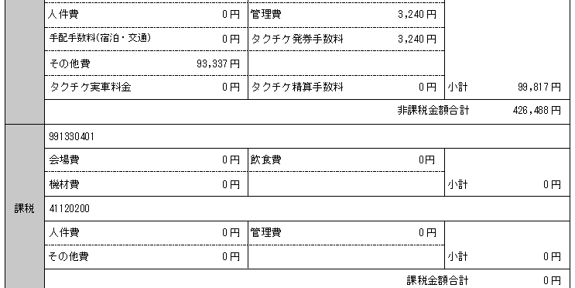
「宿泊税」を差し引いた小計を出してください。

常に画面上表示させておいてください。

SAP精算分： （上記が「SRM発注」の場合でも、下部の費用はSAP精算となります。）

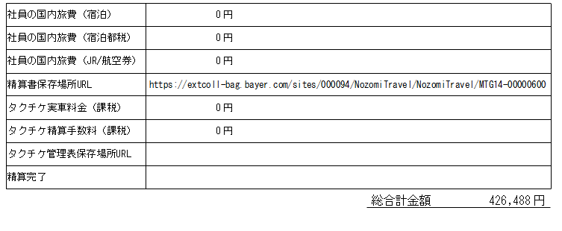

「精算書保存場所URL」
上に移動

「タクチケ保存場所URL」
上に移動

「精算完了」
削除

タクチケ
タクチケ実績取込

「交通・宿泊詳細画面」で追加したタクシーチケット会社を選択できるようにする。


▼タクシー会社

ﾌﾟﾙﾀﾞｳﾝ項目
DC3000
DC5000
DC10000
DC20000
高松9990 （TK）
長崎5000 （NG)
秋田5000 （AK）
清水（静岡市）5000 （SM）
胆江（岩手県 奥州）5000 （TN）
予備 （ZZ）
予備 （YY）
予備 （XX）
予備 （WW）
予備 （RR）
予備 （QQ）

